INFORME DOCENTES
 |  | MINISTERIO DE EDUCACIÓN NACIONAL EVALUACIÓN ANUAL DE DESEMPEÑO DE DOCENTES RESULTADO DE DOCENTES - EVALUACIÓN 2025 INFORME DE RESUMEN

ENTIDAD TERRITORIAL: NORTE DE SANTANDER

 |  | CONSOLIDADO DEL TOTAL DE DOCENTES EVALUADOS

Según área (secundaria y media) |  |  |  |  |  |  |  | Según zona
Área |  |  |  | Número | % |  |  | Zona | Número | %
Ciencias naturales y educación ambiental |  |  |  |  |  |  |  | Rural | 6 | 100.0
Ciencias sociales |  |  |  |  |  |  |  | Urbana |  | 0.0
Educación artística y cultural |  |  |  |  |  |  |  | TOTAL | 6 | 100.0
Educación física, recreación y deportes
Educación ética y en valores
Educación religiosa
Humanidades - Lengua Castellana
Idioma Extranjero |  |  |  | 1 | 10.0 |  |  | Según nivel
Matemáticas |  |  |  | 1 | 10.0 |  |  | Nivel | Número | %
Tecnología e informática |  |  |  |  |  |  |  | Preescolar
Filosofía |  |  |  |  |  |  |  | B. primaria | 4 | 66.7
Ciencias económicas y políticas |  |  |  |  |  |  |  | B. sec. y media | 2 | 33.3
TOTAL |  |  |  | 2 | 20.0 |  |  | TOTAL | 6 | 100.0

PROMEDIOS DE LAS COMPETENCIAS EN EL GRUPO DE DOCENTES EVALUADOS
Para la interpretación de la columna 4 (Promedio) se deben tener en cuenta las categorías de la escala:
No satisfactorio (1-59,9); Satisfactorio (60-89,9); Sobresaliente (90-100)

COMPETENCIAS EVALUADAS |  |  |  |  | Número de docentes1 | Puntaje mínimo2 | Puntaje máximo3 | Promedio4 | Desv. Estándar5
Funcional | Dominio curricular |  |  |  | 6 | 85.0 | 99.0 | 92.1 | 5.6
 | Planeación organización |  |  |  | 6 | 90.0 | 99.0 | 91.5 | 3.6
 | Pedagógica y didáctica |  |  |  | 6 | 87.0 | 95.0 | 91.5 | 4.9
 | Evaluación del aprendizaje |  |  |  | 6 | 87.0 | 99.0 | 93.0 | 5.4
 | GESTIÓN ACADÉMICA |  |  |  | 6 | 85.0 | 99.0 | 92.0 | 4.8
 | Uso de recursos |  |  |  | 6 | 89.0 | 99.0 | 93.6 | 4.6
 | Seguimiento de procesos |  |  |  | 6 | 85.0 | 99.0 | 81.8 | 5.8
 | GESTIÓN ADMINISTRATIVA |  |  |  | 6 | 85.0 | 99.0 | 87.7 | 5.2
 | Comunicación institucional |  |  |  | 6 | 88.0 | 99.0 | 93.5 | 4.8
 | Interacción comunidad - entorno |  |  |  | 6 | 97.0 | 99.0 | 98.3 | 0.8
 | GESTIÓN COMUNITARIA |  |  |  | 6 | 88.0 | 99.0 | 95.9 | 2.6
Comportamental | Comportamental 1 |  |  |  | 6 | 80.0 | 99.0 | 88.1 | 6.4
 | Comportamental 2 |  |  |  | 6 | 80.0 | 99.0 | 92.0 | 9.4
 | Comportamental 3 |  |  |  | 6 | 80.0 | 99.0 | 86.8 | 6.6
 | TOTAL COMPORTAMENTALES |  |  |  | 6 | 80.0 | 99.0 | 88.9 | 7.4
 | PUNTAJE TOTAL |  |  |  | 6 | 87.4 | 94.8 | 98.2 | 3.0

1. Docentes registrados en la base de datos.
2. Puntaje mínimo reportado en el grupo de docentes evaluados.
3. Puntaje máximo reportado en el grupo de docentes evaluados.
4. Dato que indica la tendencia del grupo de docentes evaluados. Aparece subrayado cuando es inferior a 60.
5. Dato sobre la variabilidad de los puntajes; a mayor desviación estándar, mayor grado de varibilidad entre los puntajes.

INFORME GRAFICO
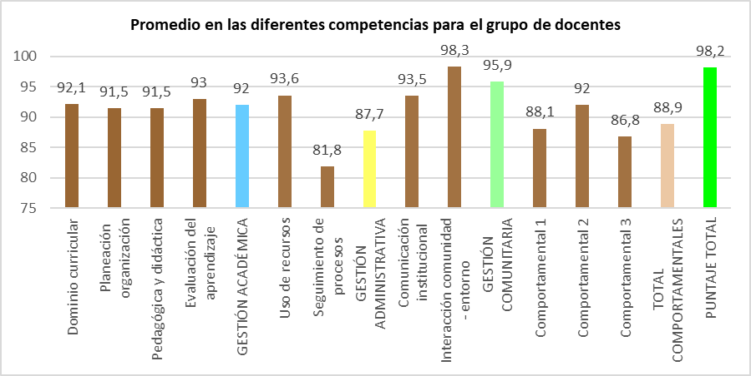

 |  |  |  |  |  |  |  |  |  |  | Porcentaje de docentes por categoría
 |  |  |  |  |  |  |  |  |  |  | CATEGORÍA | Número | %
 |  |  |  |  |  |  |  |  |  |  | NO SATISFACTORIO
 |  |  |  |  |  |  |  |  |  |  | SATISFACTORIO | 2
Porcentaje de docentes por categoría |  |  |  |  | Competencias comportamentales |  |  |  |  |  | SOBRESALIENTE | 4
CATEGORÍA |  | Número | % |  | COMPETENCIA |  | Frecuencia | % |  |  | TOTAL | 6
NO SATISFACTORIO |  |  |  |  | Liderazgo |  | 2 | 11.1
SATISFACTORIO |  | 2 | 33.3 |  | Comunicación y relaciones |  | 3 | 16.7
SOBRESALIENTE |  | 4 | 66.7 |  | Trabajo en equipo |  | 4 | 22.2
TOTAL |  | 6 | 100.0 |  | Negociación y mediación |  | 1 | 5.6
 |  |  |  |  | Compromiso social |  | 4 | 22.2
Porcentaje de docentes por categoria de desempeño
 | %
NO SATISFACTORIO | 0
SATISFACTORIO | 33.3
SOBRESALIENTE | 66.7
 |  |  |  |  | Iniciativa |  | 3 | 16.7
 |  |  |  |  | Orientación al logro |  | 1 | 5.6
 |  |  |  |  | TOTAL |  | 18 | 100.0
Porcentaje de elección competencias comportamentales
 | %
Liderazgo | 11.1
Comunicación y relaciones | 16.7
Trabajo en equipo | 22.2
Negociación y mediación | 5.6
Compromiso social | 22.2
Iniciativa | 16.7
Orientación al logro | 5.6

